Rinnenwinkel_3D
 |  |  |  |  |  |  |  |  |  |  |  |  |  |  |  |  |  |  | SONDER- ERHEBUNGSBOGEN

 |  |  |  |  |  |  |  |  |  |  |  |  |  |  |  |  |  |  | RINNENWINKEL 3D
 |  |  |  |  |  |  |  |  |  |  |  |  |  |  |  |  |  |  |  |  |  | 15 | 16
 |  |  | Firma / Besteller: |  |  |  |  |  | Farbe |  |  |  |  |  |  |  |  |  |  | Sprache
 |  | Name: |  |  |  |  |  |  |  | 01 P.10 Braun |  |  |  |  | 01 Braun |  |  |  |  |  | Deutsch
 |  | Straße: |  |  |  |  |  |  |  | 02 P.10 Anthrazit |  |  |  |  | 02 Anthrazit |  |  |  |  |  | Deutsch
 |  | Ort: |  |  |  |  |  |  |  | 03 P.10 Schwarz |  |  |  |  | 04 Ziegelrot |  |  |  |  |  | English
 |  | Datum: |  |  |  |  |  |  |  | 07 P.10 Hellgrau |  |  |  |  | 05 Oxydrot |  |  |  |  |  | Français
 |  |  |  |  |  |  |  |  |  | 10 P.10 Prefaweiß |  |  |  |  | 06 Moosgrün |  |  |  |  |  | Italiano
 | Rinnendimension: |  |  |  |  | Rinnenausführung: |  |  |  | 11 P.10 Nussbraun |  |  |  |  | 07 Hellgrau |  |  |  |  |  | Český
 | 250 |  | 400 |  |  |  |  |  |  | 19 P.10 Dunkelgrau |  |  |  |  | 08 Zinkgrau |  |  |  |  |  | Polski
 | 280 |  | 500 |  |  |  |  |  |  | Sonderfarbe |  |  |  |  | 12 Silbermetallic |  |  |  |  |  | Magyar
 | 333 |  |  |  |  |  |  |  |  |  |  |  |  |  | 13 Naturblank |  |  |  |  |  | Slovenský
 |  |  |  |  |  |  |  |  |  |  |  |  |  |  |  |  |  |  |  |  | Nederlands
 |  |  |  |  |  |  |  |  |  |  |  |  |  |  |  |  |  |  |  |  | Slovenščina
 |  |  |  |  |  |  |  |  |  |  |  |  |  |  |  |  |  |  |  |  | Svenska
 |  |  |  |  |  |  |  |  |  |  |  |  |  |  |  |  |  |  |  |  | Dansk
 |  |  |  | Breite* B1 |  |  |  | mm |  |  |  | Winkel | Länge A |  |  | Länge B |  | Stück |  |  | Norsk
 |  |  |  | Breite* B2 |  |  |  | mm |  |  |  | Pos. 1 | 250.0 mm |  |  | 250.0 mm |  |  |  |  | Hrvatski
 |  |  |  | Breite* B3 |  |  |  | mm |  |  |  | Pos. 2 | 250.0 mm |  |  | 250.0 mm
 |  |  |  | Breite* B4 |  |  |  | mm |  |  |  | Pos. 3 | 250.0 mm |  |  | 250.0 mm
 |  | (* Breite in Dachneigung gemessen) |  |  |  |  |  |  |  |  |  | Pos. 4 | 250.0 mm |  |  | 250.0 mm
 |  |  |  | Dachneigung |  |  |  | °
Pos. 1 |  |  |  |  |  |  | Pos. 2 |  |  |  | Pos. 3 |  |  |  | Pos. 4

Innenrinnenwinkel |  |  |  |  |  |  | Außenrinnenwinkel |  |  |  | Außenrinnenwinkel |  |  | Innenrinnenwinkel

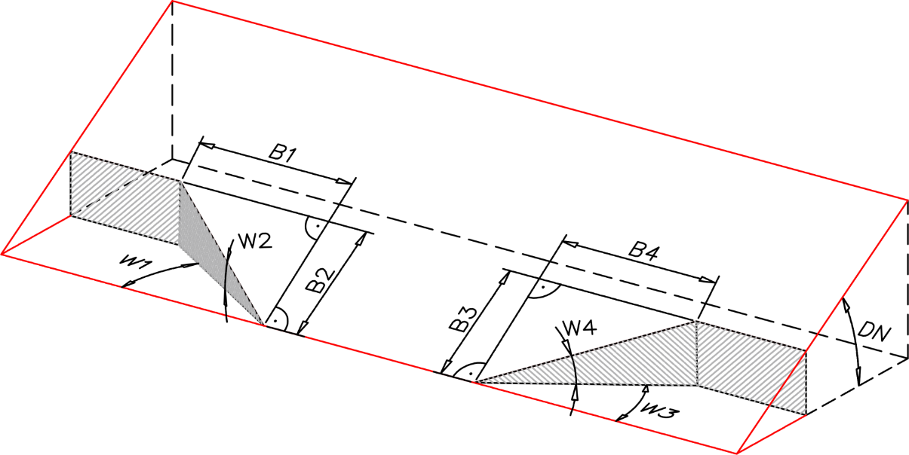

 |  |  | (½ Winkel)
 |  | W1 | 0.00 |  | (0.00)
 |  | W2 | 0.00 |  | (0.00)

 |  | W3 | 0.00 |  | (0.00)
 |  | W4 | 0.00 |  | (0.00)

Nähte sind geschweißt und nicht verschliffen. |  |  |  |  |  |  |  |  |  |  |  |  |  |  |  |  |  |  | Maßangaben in mm
Passend für PREFA Entwässerungsprodukte.

Anwendungstechnik |  |  |  |  |  |  |  |  |  |  |  |  | Stand: |  |  |  | 2023-01-25

